Sheet1
前後方向原点
左右方向原点

①
 |  |  |  | (cm)
 | 左右方向 | 1 | あらわし梁領域の左端 | 45.5
 |  | 2 | あらわし梁領域の右端 | 305.5
 |  | 3 | あらわし梁領域の左端から１本目梁左端 | 33.5
⑦
 |  | 4 | 梁設置ピッチ | 91
 |  | 5 | 梁の横幅 | 10.3
 |  | 6 | （梁と梁の内寸） | 80.5
 |  | 7 | 設置エリア前面壁右端 | 273
⑤
⑥
③
 | 前後方向 | 1 | あらわし梁領域の前端 | 45.5
 |  | 2 | あらわし梁領域の後端 | 302.5
 |  | 3 | 設置エリア後面壁奥行寸法 | 348
②
①
②
 | 高さ方向 | 1 | 天井高さ | 250
 |  | 2 | あらわし梁領域の高さ | 270
 |  | 3 | （あらわし梁領域の天井からの掘りこみ深さ） | 20
 |  | 4 | あらわし梁の高さ | 15.5
④
③
 |  | 5 | （あらわし梁下面の天井から距離） | 4.5

 | 照明(LED) | 1 | 直径 | 11
 |  | 2 | 左右方向：列1(L側壁基準) | 129.65
 |  | 3 | 左右方向：列2(L側壁基準) | 220.65
 |  | 4 | 前後方向：1列目(梁エリア前端からの距離) | 84.5
④
 |  | 5 | 前後方向：ピッチ | 45
③
②
 |  | 6 | 前後方向：2列目 | 129.5
 |  | 7 | 前後方向：3列目 | 174.5
⑤
①

 | 視聴位置 | L側左右方向 |  | 132.5
 |  | R側左右方向 |  | 205.5
 |  | 前後方向 |  | 270
高さ方向の原点は、床面とする。 |  | 高さ方向 |  | 100

 | カーテン1 | L側左右方向 |  | 10
 |  | R側左右方向 |  | 254
 |  | 前後方向位置 |  | 14
 |  | 高さ方向下端 |  | 2
 |  | 高さ方向上端 |  | 227

 | カーテン2 | 左右方向位置 |  | 14
 |  | 前後方向前側 |  | 17
 |  | 前後方向後側 |  | 174
 |  | 高さ方向下端 |  | 2
 |  | 高さ方向上端 |  | 227

Sheet2
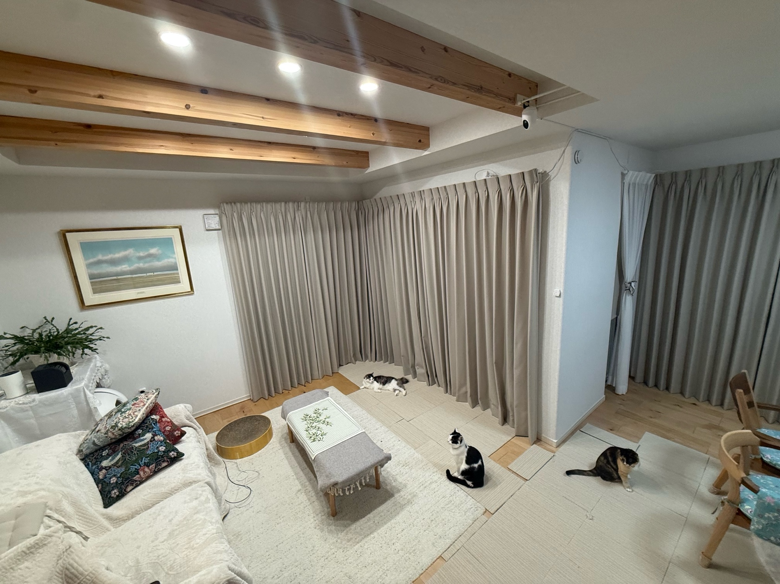

Sheet3
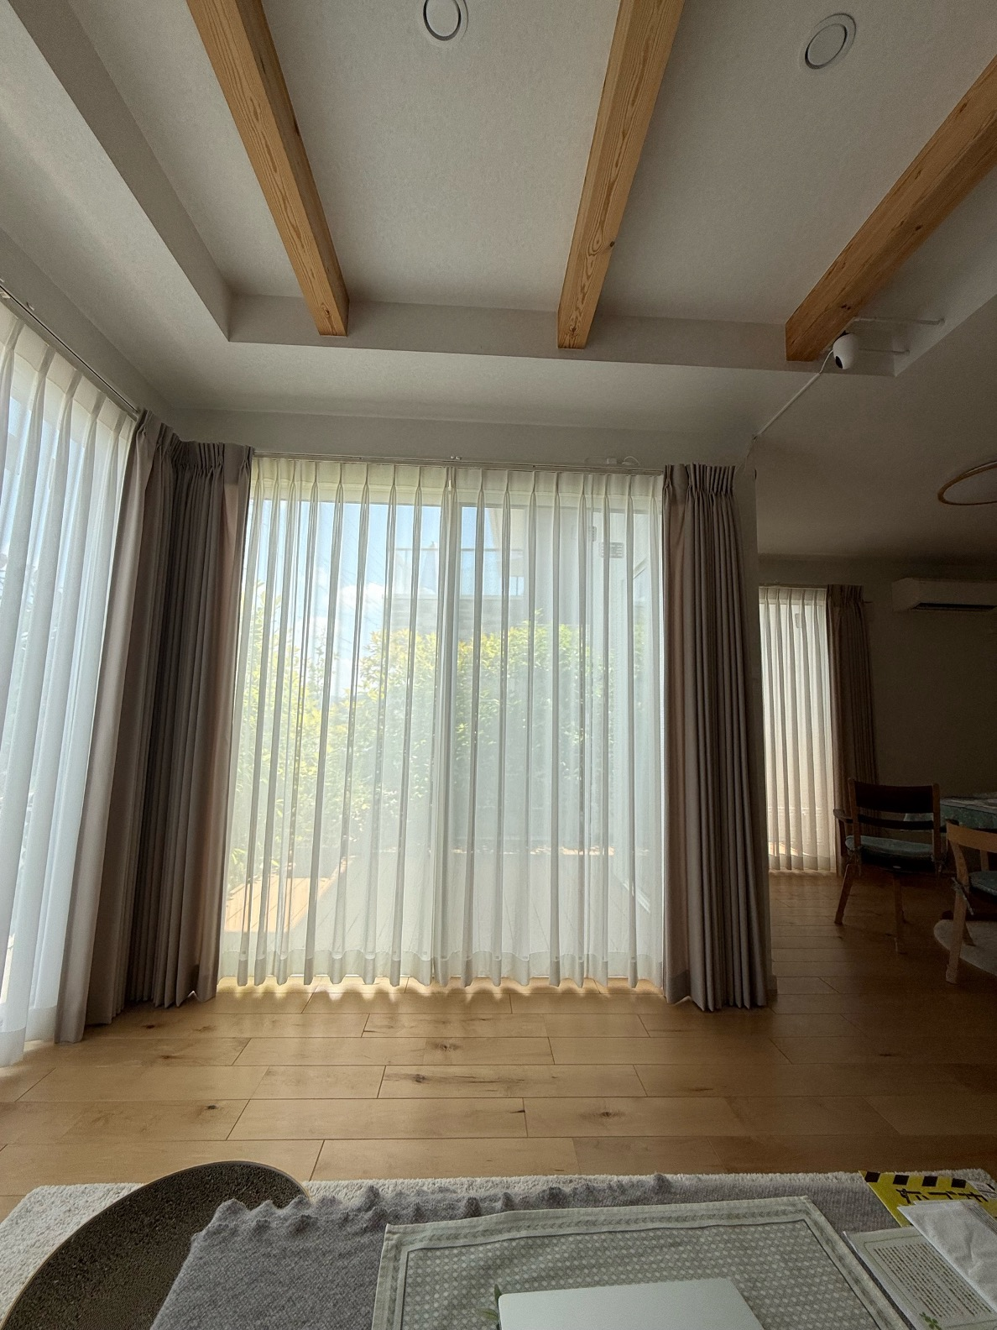

ソファ（左側席）に腰掛けて見た前端の掃き出し窓

Sheet4
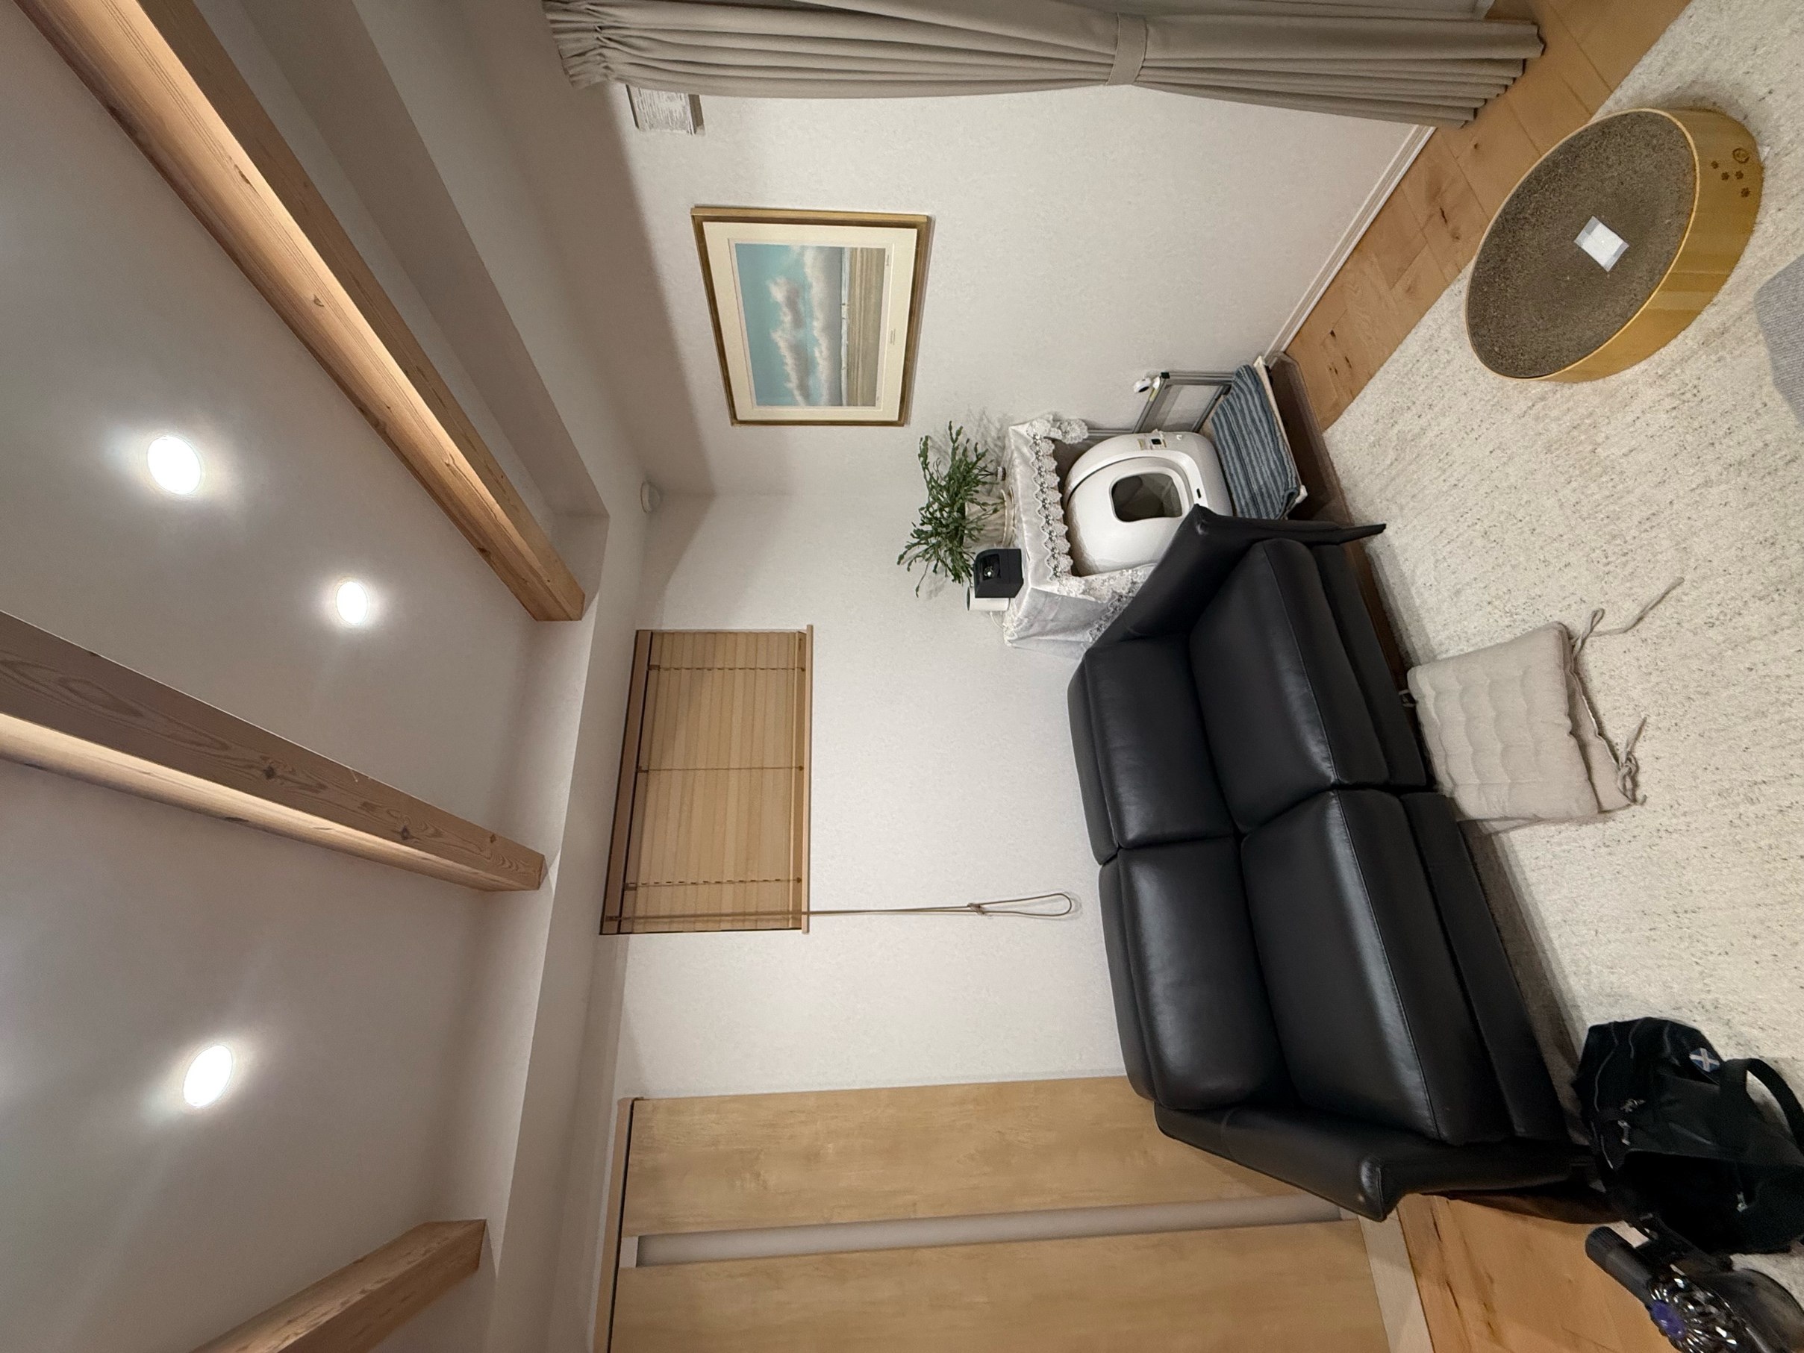

後端壁

L側壁

Sheet5
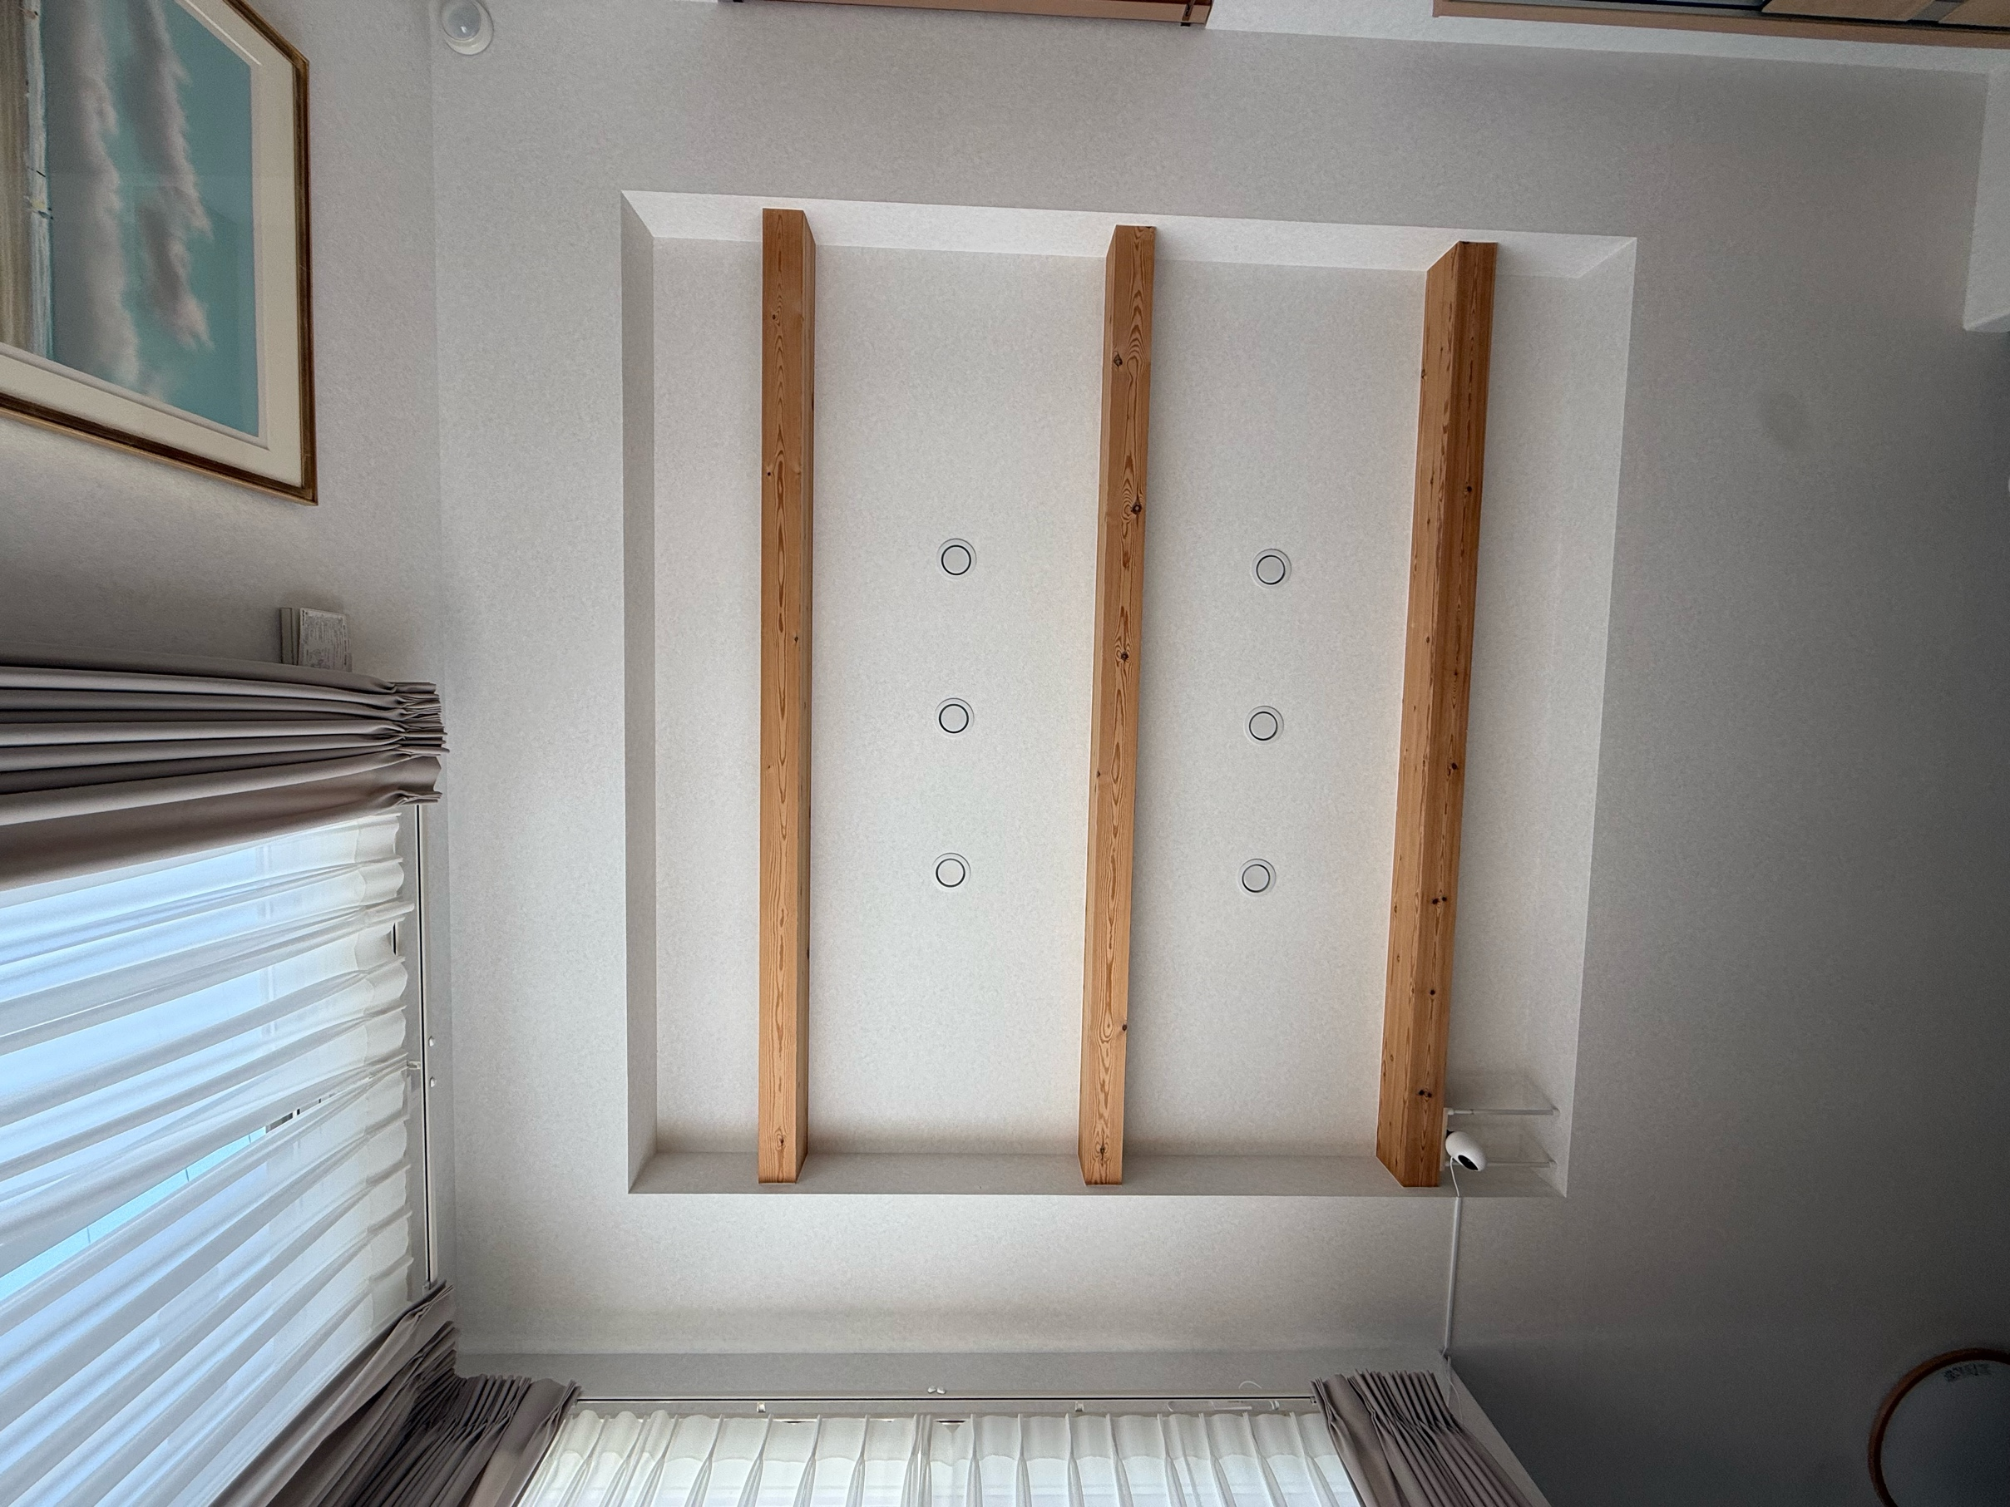

スクリーン側

ソファ側

